Test defect
TEST DEFECT

ID | Mô tả | Quy trình | Kết quả dự kiến | Kết quả thực tế | Hình ảnh | Trạng thái | Mức độ
1 | Trang chính | Sau khi mở ứng dụng sẽ yêu cầu đăng nhập bằng quyền admin(quản lý) vào hệ thống | Giao diện chính đầy đủ các chức năng quản lý | Thiếu 1 chức năng quản lý | 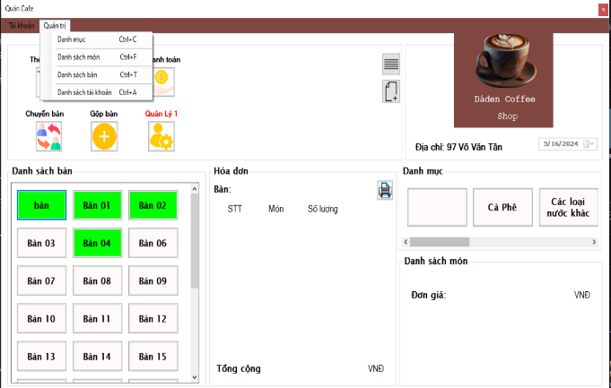 | FAIL | IMMEDIATELY

2 | Trang chính | 1.Đăng nhập | Xóa món ăn khỏi hóa đơn. Hiển thị hộp thoại thông báo 'Đã trả món thành công.'Đóng biểu mẫu này. | Không xóa món ăn ra khỏi bill, chỉ xóa số lượng | 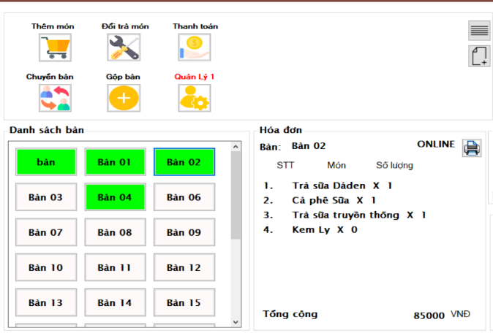 | FAIL | NORMAL
 |  | 2.Chọn bàn có hóa đơn.
 |  | 3.Nhấn vào nút 'Trả món'.
 |  | 4.Chọn tên món ăn có trong bàn.
 |  | 5.Nhập số lượng tối đa của món ăn muốn trả.
 |  | 6.Chọn OK.
3 | Trang chính | 1.Đăng nhập dưới quyền admin | Thông báo “Sửa thành công”, dữ liệu được cập nhật lại trên data grid | Thông báo “Sửa thành công”, dữ liệu không được cập nhật lại trên data grid | 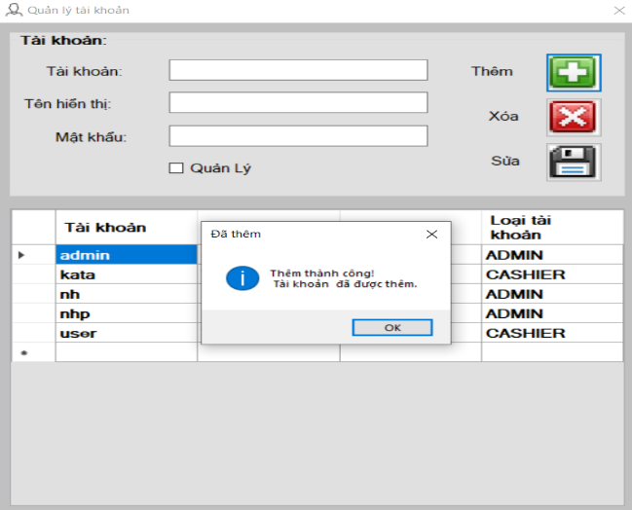 | FAIL | NORMAL
 |  | 2.Nhấn vào menustrip “ Quản trị”
 |  | 3.Chọn “Danh sách tài khoản “ ( hoặc nhấn tổ hợp phím “Ctrl +A” )
 |  | 4.Sửa tên hiển thị tài khoản
 |  | 5.Bấm nút sửa tài khoản

4 | Trang chính | 1.Đăng nhập 2.Nhấn vào menustrip “ Tài khoản” | Xuất hiện thông báo”Đã thay đổi thông tin”, dữ liệu được cập nhật lại | Xuất hiện thông báo”Đã thay đổi thông tin”, dữ liệu không được cập nhật lại | 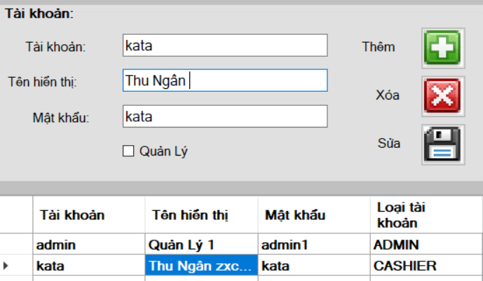 | FAIL | NORMAL
 |  | 3.Chọn “Thay đổi thông tin”
 |  | (hoặc nhấn tổ hợp phím “Ctrl + Shift +C”)
 |  | 4.Thay đổi mật khẩu/tên tài khoản/ tên hiển thị

5 | Trang chính | 1.Đăng nhập vào tài khoản dưới quyền thu ngân | Xuất hiện thông báo”Đã thay đổi thông tin”, dữ liệu được cập nhật lại | Xuất hiện thông báo”Đã thay đổi thông tin”, dữ liệu không được cập nhật lại | 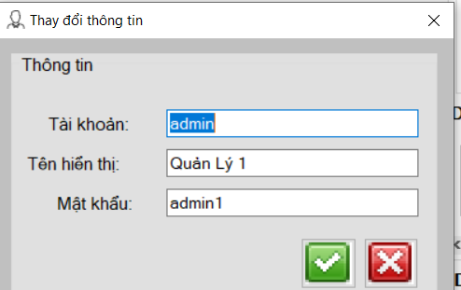 | FAIL | NORMAL
 |  | 2.Nhấn vào menustrip “ Tài khoản”
 |  | 3.Chọn “Thay đổi thông tin”
 |  | (hoặc nhấn tổ hợp phím “Ctrl + Shift +C”)
 |  | 4.Thay đổi mật khẩu/tên tài khoản/ tên hiển thị

6 | Trang chính | 1.Đăng nhập | Hiển thị lịch sử đăng nhập | Không có hộp thoại hoặc form nào xuất hiện | 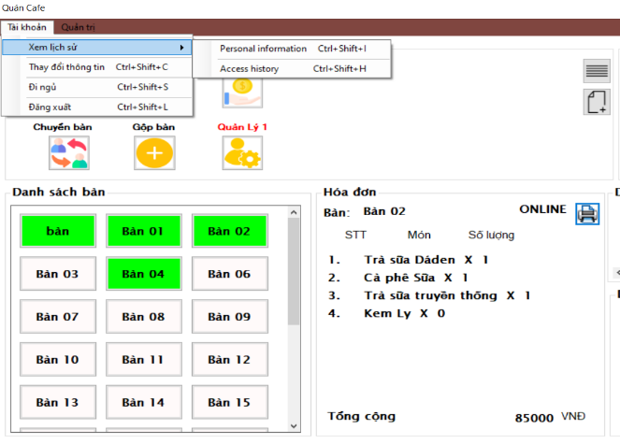 | FAIL | NORMAL
 |  | 2.Nhấn vào menustrip “ Tài khoản”
 |  | 3.Nhấn lịch sử
 |  | 3.Nhấn tổ hợp phím Ctrl+Shift+H”)

7 | Trang chính | 1.Đăng nhập | Thông tin cá nhân sẽ xuất hiện | Không có hộp thoại hoặc form nào xuất hiện | 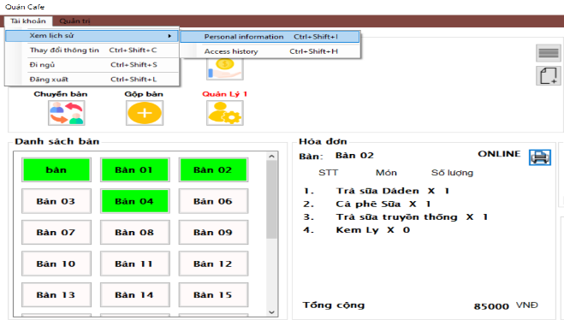 | FAIL | NORMAL
 |  | 2.Nhấn vào menustrip “ Tài khoản”
 |  | 3.Nhấn lịch sử
 |  | 3.Nhấn tổ hợp phím Ctrl+Shift+I”)

8 | Trang chính | 1.Ở giao diện chính chọn icon upload file nhạc | File up lên thành công và có thể phát nhạc | File up lên thành công nhưng không thể phát nhạc | 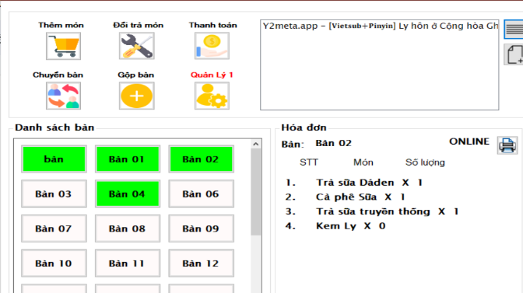 | FAIL | NORMAL
 |  | 2.Lấy file từ máy (định dạng mp4,mp3)
 |  | 3.Phát nhạc

9 | Trang chính / Order | 1.Đăng nhập | Hiển thị hộp thoại “Thêm món thành công”,món anh sẽ xuất hiện ở Bill tạm tính | Hộp thoại “Thêm món thất” bại xuất hiện, món có bill tạm tính | 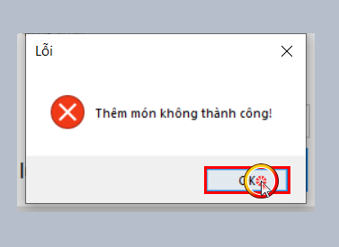 | FAIL | IMMEDIATELY
 |  | 2. Nhấp chuột phải vào Bàn
 |  | 3. Chọn 'Thêm món'” (input = “Sinh tố bơ”)
 |  | 4.Nhập số lượng

Test report
NO | Module code | Pass | Fail | N/A | Number of test case
1 | 1.Login& logout | 14 | 1 | 0 | 15
2 | 2.Load dữ liệu & GUI | 4 | 0 | 0 | 4
3 | 3.icon chức năng | 25 | 2 | 0 | 27
4 | 4.Block | 3 | 0 | 0 | 3
5 | 5.quản trị | 25 | 3 | 0 | 28
6 | 6.tài khoản ( thu ngân) | 9 | 3 | 0 | 12
 |  | 80 | 9 |  | total = 89

Tổng kiểm

